アーキテクチャ図
Users
Internet
AWS Cloud

VPC
Internet gateway
Security group

Public subnet
・HTTP：80
・SSH：22
・SSH：22

EC2 instance contents

Instance

本編
項番 | 項目 | 内容 |  |  | 確認項目 |  | コピペ項目
0 | 前提 | 1.「前提作業」シートの対応が完了していること。

1 | SGの確認 | 1.AWSマネージドコンソールより「VPC」を選択する。 |  |  | 1.VPCダッシュボード 画面に推移できること。 |  | 1 | # | vpc

 |  | 2.画面左ペインより「セキュリティグループ（以降、SG）」をクリックする。 |  |  | 2.セキュリティグループの一覧が表示されること。

 |  | 3.「handson-ec2-sg-cf」をクリックする。 |  |  | 3.「handson-ec2-sg-cf」の詳細画面が表示されること。
 |  |  |  |  |  | 対象のSGのインバウンドルールタブにて「ポート範囲：80」の
 |  |  |  |  |  | インバウンドルールが存在する事。

2 | インスタンスへの通信確認 - ポート80 | 1.自分のPCより任意のブラウザを起動する。 |  |  | 1.ブラウザの起動を確認する。

 |  | 2,アドレスバーへ「前提作業」-「5.CFの実行結果確認」-「2-1.EC2PublicIP」を入力し接続を実施する。 |  |  | 2,以下の画像の画面が表示されることを確認する。
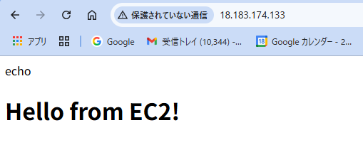

3 | インスタンスへの通信確認 - ポート22 | 1.自分のPCよりテラタームを起動する。 |  |  | 1.正常にテラタームが起動できる事。

 |  | 2.ホスト名に「前提作業」-「5.CFの実行結果確認」-「2-1.EC2PublicIP」 |  |  | 2.「SSH認証」が表示されること。
 |  | にて取得した出力値を入力し「OK」を押下する。
 |  | ※セキュリティ警告のポップアップが表示されるが「続行」を押下する。

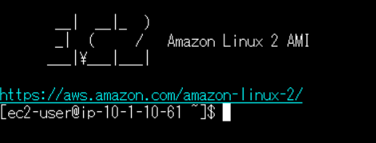
 |  | 3.以下の情報を入力し「OK」を押下する。 |  |  | 3.正常にログインができること。 |  | 3 | # | ec2-user
 |  |  | 3-1.ユーザ名：ec2-user
 |  |  | 3-2.パスワード：（なし）
 |  |  | 3-3.認証方式：◎RSA/DSA/….
 |  |  |  | 3-3-1.秘密鍵：handson-keypair.pem
 |  |  |  | ※項番2にてDLしたキーを選択。

4 | 基本作法 | 1.以下のコマンドを実行する |  |  | 1.エラーが返却されず各コマンドで以下の結果が出力されること。 |  | 1 | # | date
 |  |  | 1-1.$ date |  |  | 1-1.コマンド実行日時 |  |  | uname -n
 |  |  | 1-2.$ uname -n |  |  | 1-2.EC2のプライベートIPアドレス |  |  | whoami
 |  |  | 1-3.$ whoami |  |  | 1-3.ec2-user

 |  | 2,以下のコマンドを実行する。 |  |  | 2,正常にログアウトできること。 |  | 2 | # | exit
 |  |  | 2-1.$ exit

5 | SGの変更 HTTP接続を削除 | 1.AWSマネージドコンソールより「VPC」を選択する。 |  |  | 1.VPCダッシュボード 画面に推移できること。 |  | 1 | # | vpc

 |  | 2.画面左ペインより「セキュリティグループ（以降、SG）」をクリックする。 |  |  | 2.セキュリティグループの一覧が表示されること。

 |  | 3.「handson-ec2-sg-cf」をクリックする。 |  |  | 3.「handson-ec2-sg-cf」の詳細画面が表示されること。

 |  | 4,インバウンドタブより「インバウンドのルールを編集」をクリックする。 |  |  | 4,「インバウンドのルールを編集」画面へ遷移する事。

 |  | 5,「タイプ：HTTP」を削除し「ルールを保存」をクリックする。 |  |  | 5,正常に変更されることを確認する。

6 | インスタンスへの通信不可確認 | 1.自分のPCより任意のブラウザを起動する。 |  |  | 1.ブラウザの起動を確認する。

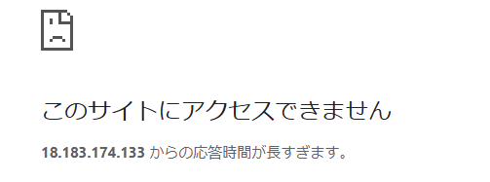
 |  | 2,アドレスバーへ「前提作業」-「5.CFの実行結果確認」-「2-1.EC2PublicIP」 |  |  | 2,通信がブロックされていることを確認する。
 |  |  | を入力し接続を実施する。

7 | SG変更後の影響確認 - ポート22 | 1.自分のPCよりテラタームを起動する。 |  |  | 1.正常にテラタームが起動できる事。

 |  | 2.ホスト名に「前提作業」-「5.CFの実行結果確認」-「2-1.EC2PublicIP」 |  |  | 2.「SSH認証」が表示されること。
 |  | にて取得した出力値を入力し「OK」を押下する。
 |  | ※セキュリティ警告のポップアップが表示されるが「続行」を押下する。

 |  | 3.以下の情報を入力し「OK」を押下する。 |  |  | 3.正常にログインができること。 |  | 3 | # | ec2-user
 |  |  | 3-1.ユーザ名：ec2-user
 |  |  | 3-2.パスワード：（なし）
 |  |  | 3-3.認証方式：◎RSA/DSA/….
 |  |  |  | 3-3-1.秘密鍵：handson-keypair.pem
 |  |  |  | ※項番2にてDLしたキーを選択。

8 | SGの変更 特定のIPのみ ※環境によりできないことがあります。 | 1.AWSマネージドコンソールより「VPC」を選択する。 |  |  | 1.VPCダッシュボード 画面に推移できること。 |  | 2 | # | vpc

 |  | 2.画面左ペインより「セキュリティグループ（以降、SG）」をクリックする。 |  |  | 2.セキュリティグループの一覧が表示されること。

 |  | 3.「handson-ec2-sg-cf」をクリックする。 |  |  | 3.「handson-ec2-sg-cf」の詳細画面が表示されること。

 |  | 4,インバウンドタブより「インバウンドのルールを編集」をクリックする。 |  |  | 4,「インバウンドのルールを編集」画面へ遷移する事。

 |  | 5,「ルールを追加」をクリックし以下の値を入力する。 |  |  | 5,正常に入力できることを確認する。
 |  |  | タイプ：HTTP
 |  |  | プロトコル：TCP
 |  |  | ポート範囲：80
 |  |  | ソース：マイIP
 |  |  | IP：自動入力/32
 |  |  | 説明：

 |  | 6,「ルールを保存」をクリックする。 |  |  | 6,正常に変更されることを確認する。

9 | インスタンスへの通信確認 - 特定のIPからのポート80 | 1.自分のPCより任意のブラウザを起動する。 |  |  | 1.ブラウザの起動を確認する。

 |  | 2,アドレスバーへ「前提作業」-「5.CFの実行結果確認」-「2-1.EC2PublicIP」を入力し接続を実施する。 |  |  | 2,以下の画像の画面が表示されることを確認する。

